Sheet1
工人姓名 NAMA |  |  | NENG FITRI SETIA |  |  |  |  |  |  |  | 編號 KODE : |  | JIC.MJN-018
報到日 DAFTAR |  |  | 2026-04-14 |  |  |  |  | 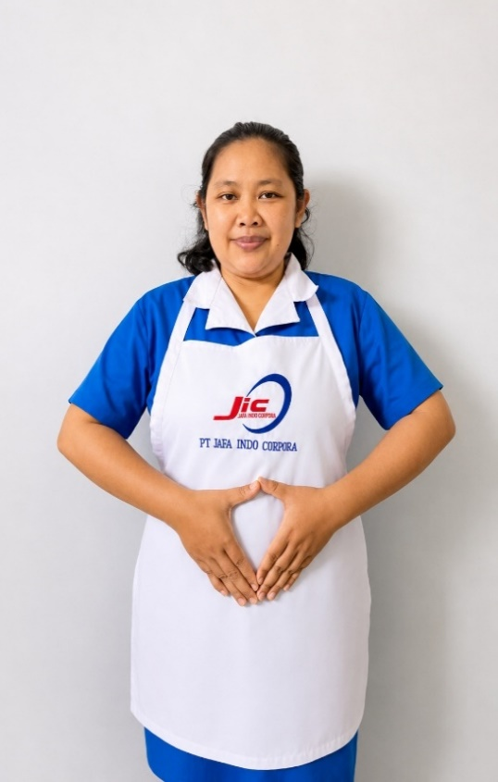
性別 KELAMIN |  |  | 女 PEREMPUAN
出生日TGL LAHIR |  |  | 1992-11-19
年齡 UMUR |  |  | 34 歳
出生地TPT LAHIR |  |  | CIANJUR
身高TINGGI / 體重BERAT |  |  | 159 |  | 公分/ | 75 | 公斤
宗教 AGAMA |  |  | 回教 Islam
學歷 PENDIDIKAN |  |  | 國中 SMP
語言能力 BAHASA |  |  | 剛學 MULAI | 一點 DIKIT | 一般 BIASA | 可以 BAIK | 很好 BAGUS
國語 MANDARIN |  |  |  | V
印尼語 INDO |  |  |  |  |  |  | V
英語INGGRIS |  |  |  | V
婚姻狀況 STATUS NIKAH |  |  | 已婚 Nikah
配偶姓名/年齡 NAMA/UMUR |  |  | SANDI SUSANDI
配偶工作 KERJAAN SUAMI |  |  | PETANI
小孩人數 JUMLAH ANAK |  |  | 4
PEREMPUAN / UMUR |  |  | 15歳, 13 歳, 1 歳
男孩和年齡 PUTRA / UMUR |  |  | 7,5 歳
地址 ALAMAT |  |  | KP.GEGER BITUNG RT002 RW005 KEC CILAKU KAB.CIANJUR DS.SUKASARI
是否有工作經驗 APAKAH ADA PENGALAMAN KERJA ﹕
國家地點 NEGARA |  | 工作期間 LAMA |  |  | 工作內容 PEKERJAAN YANG DILAKUKAN
 | 印尼 | 2TH(2021-2023) |  |  | 煮飯,洗衣服,打掃房子,去市場買菜
照顧 一位有心脏病 65歲 的阿嬤 。
家屬資料 DATA KELUARGA
父親姓名 NAMA AYAH |  |  | ADE MULYANA |  |  |  | 年齡 UMUR |  | 63歳 | 父親工作 KERJAAN AYAH |  |  |  | 農夫
母親姓名 NAMA IBU |  |  | YATI SAADAH/ ALM |  |  |  | 年齡 UMUR |  |  | 母親工作 KERJAAN IBU
兄妹人數 TOTAL SAUDARA |  |  | 4 | 兄妹中你的排行是第…DIANTARA SAUDARA, URUTAN ANDA ADALAH : |  |  |  |  |  |  |  |  |  |  | 1
兄弟/年齡 SDR LAKI / UMUR |  |  |  |  |  |  | 姐妹/年齡 SDR CEWEK / UMUR |  |  |  |  | 3/31歳, 21歳, 20歳
1. 你是否可以吃豬肉 Apakah Anda boleh makan daging babi ?
2. 你是否可以工作沒有休假 Apakah Anda bisa kerja tanpa libur?
3. 是是否可以工作不用手機 Apakah Anda bisa kerja tanpa pakai hp?
4. 你是否會害怕狗 Apakah Anda takut pada anjing?
5. 你可以抱幾公斤 Anda kuat gendong berapa kg: |  |  |  |  |  |  |  | 55公斤
6.有老公或男朋友或親戚朋友在台灣嗎？ Ada suami atau pacar di taiwan tidak…?

